Summary
Category | Count
Passed | 9
Failed | 1
Skipped | 0
Total | 10
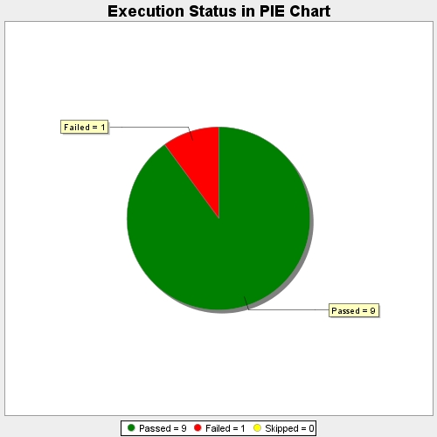
Start Time | 2020-12-26T22:22:18 IST
End Time | 2020-12-26T22:24:09 IST
Duration | 110291 ms

